皇邮危险品及禁运品图示
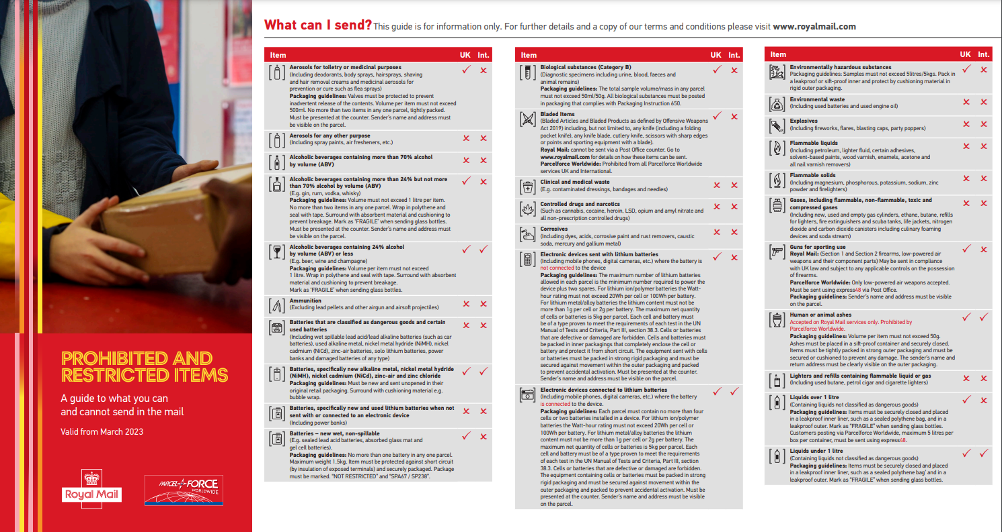

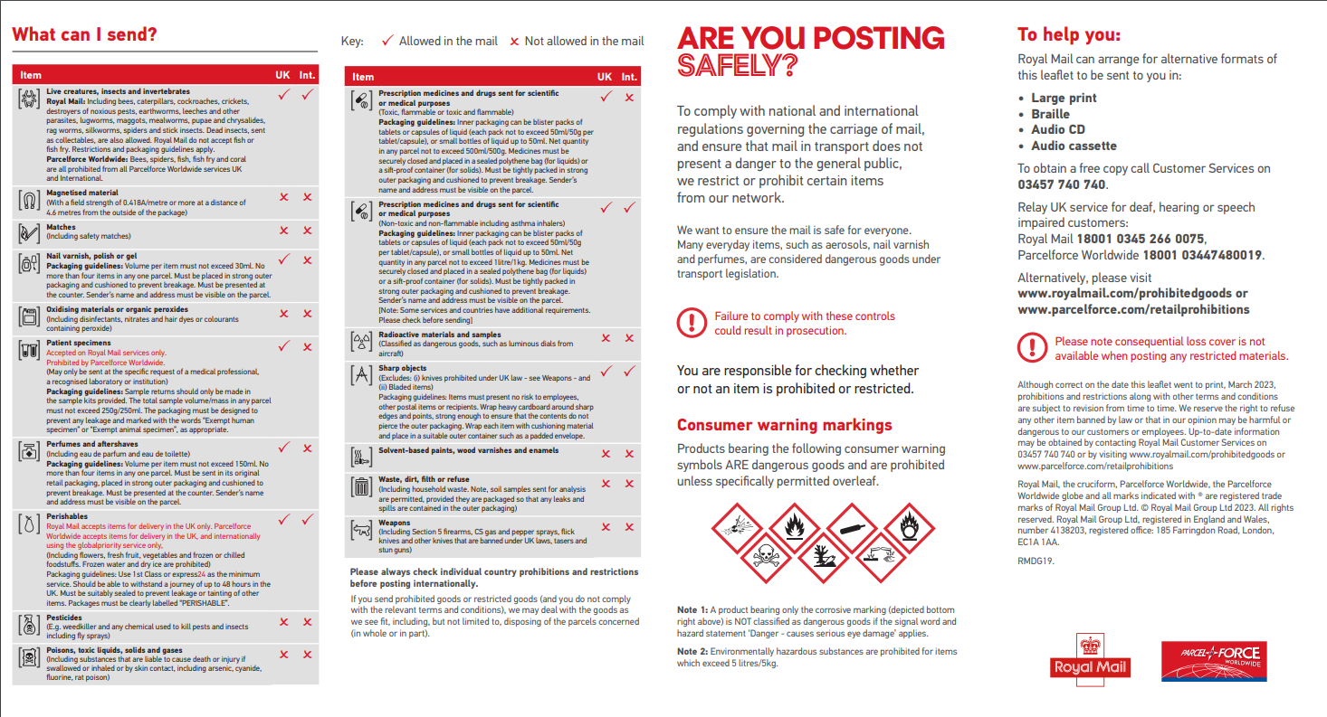

Yodel
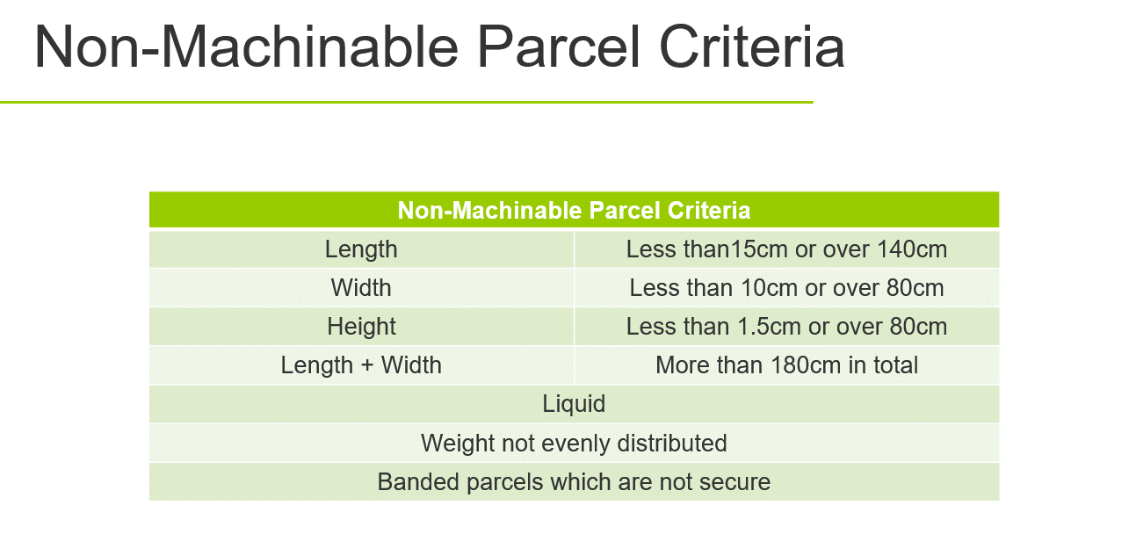
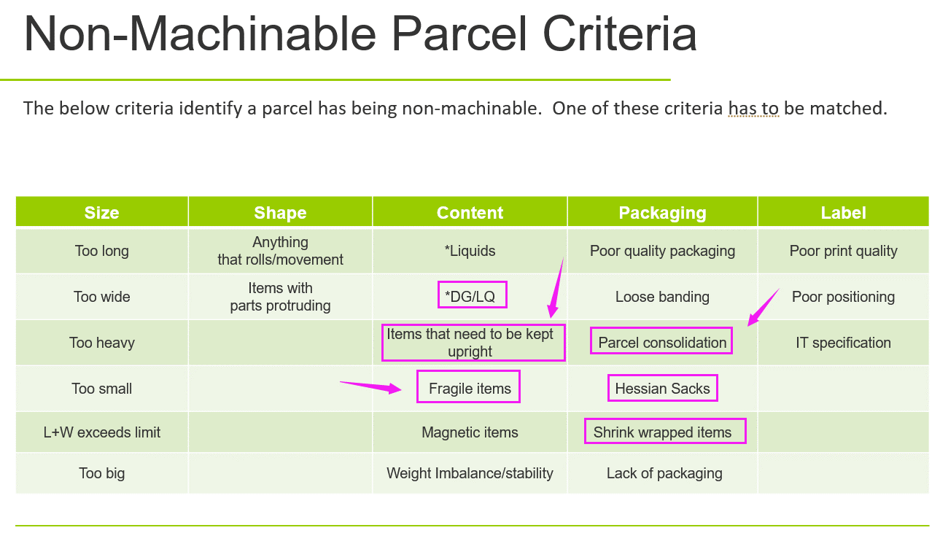
Yodel本地派送包裹服务

包裹类型 | 服务代码 | 重量（kg） | 尺寸 | A区：Mainland | B区：偏远区 | B区 | 邮编
48H小包 | YDL_SP48 | 0~3 | 长≤45cm，体积≤0.031m³ | 2.58 | 9.00 | Aberdeen | AB10-16, AB21-25, AB30-34, AB39, AB41-43, AB51-53
48H中包_不签收 | YDL_MP48 | 0~17 | 长≤90cm，体积≤0.113m³ | 4.34 | 11.40 | Aberdeen | AB35, AB44-45, AB54
48H中包_签收 | YDL_MP48S |  |  | 4.58 | 11.64
48H大包_不签收 | YDL_LP48 | 0~30 | 长≤120cm，体积≤0.23m³ | 7.80 | 11.40 | Aberdeen (Shetland) | ZE1-3
48H大包_签收 | YDL_LP48S |  |  | 8.04 | 11.64
48H超大货 | YDL_XL | 0~30 | 长≤170cm，体积≤0.28m³ | 11.40 | 17.94 | Argyll | FK20, PA21-33, PA35-38, PA41, PH30-39, PH49-50
24H中包_不签收 | YDL_MP24 | 0~17 | 长≤90cm，体积≤0.113m³ | 5.72 | n/a | Argyll | PA20, PA34
24H中包_签收 | YDL_MP24S |  |  | 5.96
24H大包_不签收 | YDL_LP24 | 17~30 | 长≤120cm，体积≤0.23m³ | 9.59 |  | Argyll | HS9, PA42-49, PA60-78, PH40-44, PA80
24H大包_签收 | YDL_LP24S |  |  | 9.83
 |  |  |  |  |  | Carrickfergus | BT1-44, BT51-58, BT62-67
平均时效 |  |  |  |  |  | Channel Isles (Jersey & Guernsey) | All JE, GY1-8
内陆地区2~3天，偏远地区2~6天不等； |  |  |  |  |  | Channel Isles (Sark) | GY10
 |  |  |  |  |  | Channel Isles (Alderney) | GY9
附加条款 |  |  |  |  |  | Highlands | IV1-3, IV12, IV30-31, IV36
1.以上价格已含燃油费，提供全程轨迹追踪； 2.A区为英国内陆地区；B区为偏远区，具体可参考邮编分区表；Channel Island (GY,JE)不通邮； 3.B区不可发 24小时服务； 4.由于无法派送（标签破损、地址不详、客户拒收、包裹尺寸超标、重量超标等原因）导致无法妥投，原件退回费用与发出费用一致； 5.选择48H小包，若长>45cm，或体积>0.031m³, 或重量>3kg，将按照48H中包收取费用并收取额外附加费£4.0/包； 6.24h中包和48h中包尺寸限制：长≤90cm，体积≤0.113m³， 或重量>17kg, 若实际发货有超过，则会有额外附加费：£4.0/包; 7.48H大包：长≤120cm，体积≤0.23m³，若实际发货体积长>120cm，体积>0.23m³,则收额外附加费用：£35/包； 8.48H超大货：长≤170cm，体积≤0.28m³； 9.24H大包：120cm<长≤170cm，或0.23m³<体积≤0.28m³，则收额外附加费用：£35/包; 10. 若重量超过30kg，或单边长大于170cm，或者体积大于0.28m³，则不可发。（若实际订单还有这类尺寸的产品，将被收取 £100/包，并且包裹需要； 由收件人去邮局自提，所产生的费用由客户自行承担）； 11. Non-machineable附加费：由于货物包装或形状不规则，货物在传输带上无法被自动识别扫描，将加收£6/包 (外箱印有危险品，液体，向上摆放，易碎等标识，以及多件合一件，麻袋，缠绕膜封箱的均视为Non-machineable 包裹)； 12. 当内件数大于1时，尺寸超过43*30*18cm，或重量超过15kg，我司建议进行拆单发货，实际发货超了该尺寸有可能被服务商收取额外附加费或 者退件，如被服务商收取额外附加费，我司将追溯补收； 13. 若尺寸与预报不符，将加收£3/包； 14.标签破损无法扫描，换标会产生£0.5费用； 15.派送到BFPO地址需要额外加收附加费 £20； 16. 3kg以下小包赔偿金额上限为£20.00/包，3kg以上包裹可以索赔，赔偿金额上限为£30.00/包； 17.可接受普货和无安全隐患的纯电产品； 18.因Yodel派送FBA有可能被Amazon拒收，所以不建议使用yodel发FBA； 19. 物流轨迹查询：http://www.yodel.co.uk/track/ |  |  |  |  |  | Highlands | AB36-38, AB55-56, AB99, IV4-11, IV13-20, IV28, IV32, IV63, KW1-4, KW5-14, PH20-26
 |  |  |  |  |  | Highlands | IV21-23, IV26-27, IV40, IV52-54
 |  |  |  |  |  | Highlands | IV24-25
 |  |  |  |  |  | Highlands | HS1-8, IV41-49, IV51, IV55-56
 |  |  |  |  |  | Isle of Man | All IM
 |  |  |  |  |  | Isle of Wight | PO30-41
 |  |  |  |  |  | Kilmarnock | KA27-28
 |  |  |  |  |  | Livingston* | EH39-46, TD1-8, TD10-14
 |  |  |  |  |  | Omagh | BT45-49, BT60-61, BT68-71, BT74-82, BT92-94
 |  |  |  |  |  | Orkney | KW15-17
 |  |  |  |  |  | Perth* | DD6-11, FK14, FK21, KY9-10, KY14-16, PH6-16
 |  |  |  |  |  | Perth | PH17-19, FK18-19
 |  |  |  |  |  | Truro (Scilly Isles) | TR21
 |  |  |  |  |  | Truro (Scilly Isles) | TR22-25

FEDEX 英国
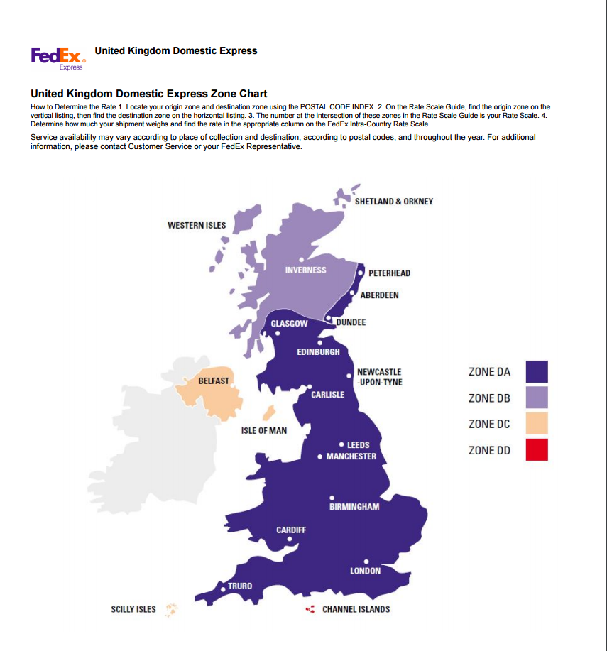
FEDEX 英国 |  |  |  |  | 返回目录

服务代码 | GB_FEDEX | GB_FEDEX | GB_FEDEX | GB_FEDEX
重量（kg） | Zone DA | Zone DB | Zone DC | Zone DD
0-25.00 | 7.02 | 24.13 | 30.10 | 80.40

分区代码 | 区域 | 邮编
Zone DA | Mainland （Isle of Wight 有区域附加费) | 请见FEDEX 英国偏远地区及邮编对照
Zone DB | Western Isles，Inverness，Shetland & Orkney | 请见FEDEX 英国偏远地区及邮编对照
Zone DC | Belfast, Isle of Man & Scilly Isles | 请见FEDEX 英国偏远地区及邮编对照
Zone DD | Channel Islands | 请见FEDEX 英国偏远地区及邮编对照

价格说明：
1. 以上价含燃油费18%, 若Fedex调整燃油费，运费将会随之进行调整：https://www.fedex.com/en-gb/shipping/surcharges.html 2. 重量上限：单个包裹实重或者体积重均不得超过30kg，计费重取实重与体积重的较大者。 如一个包裹实重25kg，但是体积重是60kg，会被加收£10的超重附加费（体积系数是5000，取较大者）；实重上限是60KG，体积重可超过50KG， 每25KG附加费10磅 (含体积重）。 3. 尺寸上限：包裹最长单边不得超过1.4米，否则会被加收£8的超尺寸附加费。 4. 发往Isle of Wight的每个包裹加收£18区域附加费。 5. 原件退回：同发件运费。 6. 赔偿标准： 上限50磅或14磅/kg,取最低值；货值20磅以下不予理赔。

 |  |  | 1.2

大件（危险品）（BJS）
大件（危险品）（BJS） 本地派送包裹服务

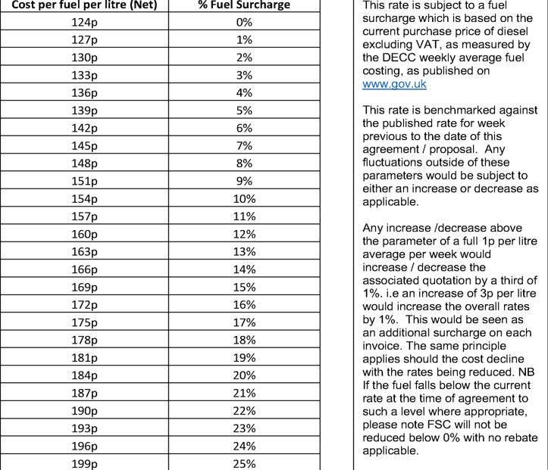
Product 货品 |  | Various Products 可派送各类产品 （含带电及纯电） | Various Products 可派送各类产品 （含带电及纯电） | Various Products 可派送各类产品 （含带电及纯电）
 | 服务代码 | GB_BJS_20KG | GB_BJS_35KG | GB_BJS_84KG
 | Single item weight limit 单件物品限重 | 20kg | 35kg | 84kg
 | Product Restriction 受限商品
 | Item Restriction 受限条款
 | Weight restriction per order 单箱限重 | 0kg-20kg | 20.01kg-35kg | 35.01kg - 84kg
 | CBM restriction per order 单箱最大体积 | 0.3cbm / 立方 | 0.6cbm / 立方 | 1.2cbm / 立方
Service Level 服务 | 1 or 2 Man 单人或双人派送 | 1 Man | 1.5 Man | 2 Man
 | Lead time 目标时效 | Day 1 manifest - Day 2 Collect - Day 3 Deliver 第一天下单，第二天取件，第三天派送
 | (Hallway/ROC/WG) 投递位置 | Hallway 门厅 | Hallway 门厅 | Hallway 门厅
Delivery cost by zone with standard servcie level 按区划分的标准服务及费用 | Zone 1 / 2 英格兰大部分 | £35.99 | £43.19 | £59.99
 | Zone 3 (Scotland) 苏格兰 | £47.99 | £55.19 | £83.99
 | Zone 4 (Highland) 高地 | £59.99 | £79.19 | £119.99
 | Zone 5 英国本岛其他 | £35.99 | £43.19 | £59.99
 | Zone 6 (Cornwall) 英国本岛其他含康沃 | £35.99 | £43.19 | £59.99
 | Offshore 离岛及南北爱尔兰 | Available on request 价格另询
Additional Service Charges 可选服务及费用 | Additional Product 添加产品 | Not applicable to this tariff 暂不提供
 | Weight surcharge 超重附加费 |  |  | £1.0 per kg (over 84.01kg to 225kg)
 | cbm surcharge 超立方附加费 |  |  | £10.00 per 0.1cbm thereafter up to 2cbm
 | Room of Choice 入室派送服务 | Not applicable to this service 暂不提供 |  | £15.00 per box
 | Unpackaging of goods 拆箱服务 | Not applicable to this service 暂不提供 |  | £10.00 per box
 | Dispose of packaging 处理包装品 | Not applicable to this service 暂不提供 |  | £15.00 per box
 | Assembly 货物组装 | Not applicable to this service 暂不提供
 | Exchange "delivery & collection" back to our warehouse 退换货服务，退货至我司仓库 | Delivery charge +60% 派送费用外加60%
 | Collection from customers property 从客户处取件 | Same as delivery cost 同派送费用
Timed Services Charges 指定时段派送费用 | Next day 隔天派送 | Not applicable to this tariff 暂不提供
 | AM/PM/Evening / Business Hours (Zone 1&2 only) 指定时间派送，仅限1区和2区 | £23.94
 | Sat Zone 1 周六1区派送 | £29.94
 | Sat Zone 2 周六2区派送 | £35.94
Failed Deliveries 派送失败 | Failed Del & Return to our warehouse (customer liable) 因客户原因造成的退换货失败，退货返回至我司仓库。 | del charge +60% 派送费用外加60%
 | Pre-del Cancellation (after 13.00 the day before the delivery) 取消派送费用，在派送当天英国时间13点前 | 100% of delivery charge 同派送费用
Inbound/ Outbound Stock Receipt 进仓及出仓 | Collection from 提货地点 | Collection from CV21 1PR 从RS Rugby仓提货
 | Stock / Pallet Returns to Client WH 退货处理 | Weekly Returns 每周处理退货
 | Weekly Volumes 每周货量

Additional Comments 补充说明
1. * New additional products and or services that are not in the tariff - must be discussed and priced prior to Client manifesting and despatching order 不在此运费报价中的产品和服务必需在装运前确认并报价。
2. * Product/Order Criteria exceeded - If any limit is exceeded the delivery will be charged in the appropriate category 如产品/订单超出限制，将按相应类别收费。
3. * Any Single box that exceeds 84kg and up to 125kg - will attract a surcharge of £99.00 and will be delivered to the ground floor location only (H&S is imperative) - Any single box/item over 125Kg will be priced on application - If the delivery fails due to access issues the delivery charge and associated charges will still be applied 单箱重量超过84kg但在125kg内，会被加收129英镑/箱的费用。且因健康及安全原因，司机仅能派送至收件地址底层。单箱重量超过125kg，派送费用将另行报价。因客户原因导致的派送失败，运费及其他相关费用无法退还。
4. * All orders are capped as per the tariff - any orders over 225kg/2cbm will be priced as per the ""Large order"" tariff - DO NOT PRE-DATE (We will be required to book these deliveries in with your customer) 任何订单超过225kg或2立方，将会按照超大件来报价出货。我们会直接联系收件人安排派送，无需提前预约日期。
5. *If No Lift available - The delivery team will only carry up two flights of stairs (max) - The delivery teams will carry out an assessment and their decision is final. - Factors taken in to account: Access restrictions, the possibility of damage to goods/property and any H&S implications - Assessment dependent any delivery taken over the two flights of stairs will be charged £19.95 per floor. We will not be liable for any property or item damage 如果派送地址没有电梯可供使用，最多只能抬上两层楼梯。送货人员会在现场做评估，以他们的最终决定为准。任何在两层楼梯上接收的货物每层收费22.00英镑。对于任何财产或物品的损坏，我司概不负责。
6. * Working day (M-F) from day stock is received - The proposing of delivery will be "Day 1 manifest - Day 2 Collect - Day 3 Deliver" - Zone 4 should never be pre-dated (We will contact customer to arrange delivery date) 收货后工作日周一至周五派送。目标派送时效为第一天下单，第二天取件，第三天派送。第四区高地的派送，我们会和客户直接沟通，以实际情况确认派送日期。
7. *Any offshore deliveries are Delivery/Collection only - No installation service is available 离岛及南北爱尔兰地区只限派送或提货，且无法提供组装服务。
8. *All assemblies - will be priced "per sku" depending on time, complexity etc 任何产品组装需求需要按每个SKU报价，视复杂程度及工时等情况来报价。
9. *Collections/Exchanges -All Customers must be advised to ensure all goods are ready for collection and packed accordingly - Otherwise the collection could fail but will be still charged 客户需要确保所有退换货产品均包装完好，否则司机无法取件并会收取费用。
10. * Any "Next day" orders - must be received no later that 13.00 任何下一工作日派送的订单必须在13点前下单。
11. * Timed Deliveries - AM 7-12 : PM 12-5 : Evening 5-9 : Business 9-5 派送时段：早晨7-12点，下午12-5点，晚上5-9点，营业时间派送：早上9点至下午5点。
12. * Any cancelled / failed deliveries (post 1pm) where additonal services have been requested - will still charged with service as time / resource would have been factored in when creating the routes at a cost to client. 我司收取任何因客户原因而导致的派件失败及在下午1点后申请取消的订单费用（派送费外加60%）
13. * Customers have up to 1pm to cancel their delivery - A 'working day' before the proposed day without incurring any charges - See charges on Cancelled & Failed Charge Tab 客户可以最晚在派送当天下午1点前取消订单，在派送前一个工作日取消不产生任何费用。
14. *To be discussed pending agreed process 可按照客户需求来协商。
15. *Any damages caused by us will be reimbursed at cost price with proof of invoice - there is no insurance cover for glass/marble/ceramic items or if part of an item - lost goods will be claimed at cost price supported by an invoice showing cost price 因我司原因而造成的产品损毁及丢件可参照清关发票后做成本价赔偿。玻璃，大理石，陶瓷及其他易碎品不在破损理赔范围之内。
16. 报价不含燃油费。

 |  | 1.2

大件（危险品）（BJS）派送分区
大件（危险品）（BJS）派送分区

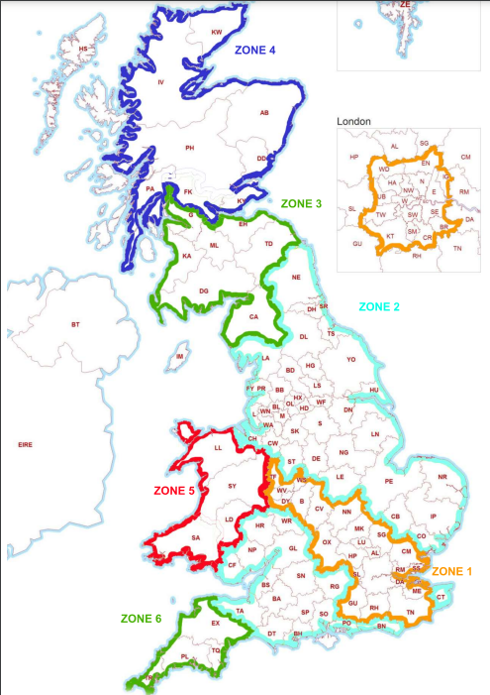
Zone | Post- code | Area Name |  | Del Days | Route Type | Surcharge Days | Next Day | Pre- Dated | Service Level Days | Depot | Depot Postcode | Label Prefix
1 | AL | St Albans | Mainland Uk | Mon-Fri | 1 Day | Sat (cut-off 1pm Thu) | Yes | Yes | 1-5 | Wednesbury | WS10 8RR | W
1 | B | Birmingham | Mainland Uk | Mon-Fri | 1 Day | Sat (cut-off 1pm Thu) | Yes | Yes | 1-5 | Wednesbury | WS10 8RR | W
1 | CM | Chelmsford | Mainland Uk | Mon-Fri | 1 Day | Sat (cut-off 1pm Thu) | Yes | Yes | 1-5 | LON - WED |  | L
1 | CV | Coventry | Mainland Uk | Mon-Fri | 1 Day | Sat (cut-off 1pm Thu) | Yes | Yes | 1-5 | Wednesbury | WS10 8RR | W
1 | DA | Dartford | Mainland Uk | Mon-Fri | 1 Day | Sat (cut-off 1pm Thu) | Yes | Yes | 1-5 | LON - WED |  | L
1 | DY | Dudley | Mainland Uk | Mon-Fri | 1 Day | Sat (cut-off 1pm Thu) | Yes | Yes | 1-5 | Wednesbury | WS10 8RR | W
1 | GU | Guildford | Mainland Uk | Mon-Fri | 1 Day | Sat (cut-off 1pm Thu) | Yes | Yes | 1-5 | LON - WED |  | L
1 | HP | Hemel Hempstead | Mainland Uk | Mon-Fri | 1 Day | Sat (cut-off 1pm Thu) | Yes | Yes | 1-5 | Wednesbury | WS10 8RR | W
1 | LU | Luton | Mainland Uk | Mon-Fri | 1 Day | Sat (cut-off 1pm Thu) | Yes | Yes | 1-5 | Wednesbury | WS10 8RR | W
1 | ME | Rochester | Mainland Uk | Mon-Fri | 1 Day | Sat (cut-off 1pm Thu) | Yes | Yes | 1-5 | LON - WED |  | L
1 | MK | Milton Keynes | Mainland Uk | Mon-Fri | 1 Day | Sat (cut-off 1pm Thu) | Yes | Yes | 1-5 | Wednesbury | WS10 8RR | W
1 | NN | Northampton | Mainland Uk | Mon-Fri | 1 Day | Sat (cut-off 1pm Thu) | Yes | Yes | 1-5 | Wednesbury | WS10 8RR | W
1 | OX | Oxford | Mainland Uk | Mon-Fri | 1 Day | Sat (cut-off 1pm Thu) | Yes | Yes | 1-5 | Wednesbury | WS10 8RR | W
1 | RH | Redhill | Mainland Uk | Mon-Fri | 1 Day | Sat (cut-off 1pm Thu) | Yes | Yes | 1-5 | LON - WED |  | L
1 | RM | Romford | Mainland Uk | Mon-Fri | 1 Day | Sat (cut-off 1pm Thu) | Yes | Yes | 1-5 | LON - WED |  | L
1 | SG | Stevenage | Mainland Uk | Mon-Fri | 1 Day | Sat (cut-off 1pm Thu) | Yes | Yes | 1-5 | Wednesbury | WS10 8RR | W
1 | SL | Slough | Mainland Uk | Mon-Fri | 1 Day | Sat (cut-off 1pm Thu) | Yes | Yes | 1-5 | LON - WED |  | L
1 | SS | Southend on Sea | Mainland Uk | Mon-Fri | 1 Day | Sat (cut-off 1pm Thu) | Yes | Yes | 1-5 | LON - WED |  | L
1 | TF | Telford | Mainland Uk | Mon-Fri | 1 Day | Sat (cut-off 1pm Thu) | Yes | Yes | 1-5 | Wednesbury | WS10 8RR | W
1 | TN | Tonbridge | Mainland Uk | Mon-Fri | 1 Day | Sat (cut-off 1pm Thu) | Yes | Yes | 1-5 | LON - WED |  | L
1 | WS | Walsall | Mainland Uk | Mon-Fri | 1 Day | Sat (cut-off 1pm Thu) | Yes | Yes | 1-5 | Wednesbury | WS10 8RR | W
1 | WV | Wolverhampton | Mainland Uk | Mon-Fri | 1 Day | Sat (cut-off 1pm Thu) | Yes | Yes | 1-5 | Wednesbury | WS10 8RR | W
1a | BR | Bromley | Mainland Uk | Mon-Fri | 1 Day | Sat (cut-off 1pm Thu) | Yes | Yes | 1-5 | LON - WED |  | L
1a | CR | Croydon | Mainland Uk | Mon-Fri | 1 Day | Sat (cut-off 1pm Thu) | Yes | Yes | 1-5 | LON - WED |  | L
1a | E | London E | Mainland Uk | Mon-Fri | 1 Day | Sat (cut-off 1pm Thu) | Yes | Yes | 1-5 | LON - WED |  | L
1a | EC | London EC | Mainland Uk | Mon-Fri | 1 Day | Sat (cut-off 1pm Thu) | Yes | Yes | 1-5 | LON - WED |  | L
1a | EN | Enfield | Mainland Uk | Mon-Fri | 1 Day | Sat (cut-off 1pm Thu) | Yes | Yes | 1-5 | LON - WED |  | L
1a | HA | Harrow | Mainland Uk | Mon-Fri | 1 Day | Sat (cut-off 1pm Thu) | Yes | Yes | 1-5 | LON - WED |  | L
1a | IG | Ilford | Mainland Uk | Mon-Fri | 1 Day | Sat (cut-off 1pm Thu) | Yes | Yes | 1-5 | LON - WED |  | L
1a | KT | Kingston upon Thames | Mainland Uk | Mon-Fri | 1 Day | Sat (cut-off 1pm Thu) | Yes | Yes | 1-5 | LON - WED |  | L
1a | N | London N | Mainland Uk | Mon-Fri | 1 Day | Sat (cut-off 1pm Thu) | Yes | Yes | 1-5 | LON - WED |  | L
1a | NW | London NW | Mainland Uk | Mon-Fri | 1 Day | Sat (cut-off 1pm Thu) | Yes | Yes | 1-5 | LON - WED |  | L
1a | SE | London SE | Mainland Uk | Mon-Fri | 1 Day | Sat (cut-off 1pm Thu) | Yes | Yes | 1-5 | LON - WED |  | L
1a | SM | Sutton | Mainland Uk | Mon-Fri | 1 Day | Sat (cut-off 1pm Thu) | Yes | Yes | 1-5 | LON - WED |  | L
1a | SW | London SW | Mainland Uk | Mon-Fri | 1 Day | Sat (cut-off 1pm Thu) | Yes | Yes | 1-5 | LON - WED |  | L
1a | TW | Twickenham | Mainland Uk | Mon-Fri | 1 Day | Sat (cut-off 1pm Thu) | Yes | Yes | 1-5 | LON - WED |  | L
1a | UB | Southall | Mainland Uk | Mon-Fri | 1 Day | Sat (cut-off 1pm Thu) | Yes | Yes | 1-5 | LON - WED |  | L
1a | W | London W | Mainland Uk | Mon-Fri | 1 Day | Sat (cut-off 1pm Thu) | Yes | Yes | 1-5 | LON - WED |  | L
1a | WC | London WC | Mainland Uk | Mon-Fri | 1 Day | Sat (cut-off 1pm Thu) | Yes | Yes | 1-5 | LON - WED |  | L
1a | WD | Watford | Mainland Uk | Mon-Fri | 1 Day | Sat (cut-off 1pm Thu) | Yes | Yes | 1-5 | Wednesbury | WS10 8RR | W
2 | BA | Bath | Mainland Uk | Mon-Fri | 1 Day | Sat (cut-off 1pm Thu) | Yes | Yes | 1-5 | Wednesbury | WS10 8RR | W
2 | BB | Blackburn | Mainland Uk | Mon-Fri | 1 Day | Sat (cut-off 1pm Thu) | Yes | Yes | 1-5 | Bradford | BD4 8QS | B
2 | BD | Bradford | Mainland Uk | Mon-Fri | 1 Day | Sat (cut-off 1pm Thu) | Yes | Yes | 1-5 | Bradford | BD4 8QS | B
2 | BH | Bournemouth | Mainland Uk | Mon-Fri | 1 Day | Sat (cut-off 1pm Thu) | Yes | Yes | 1-5 | Wednesbury | WS10 8RR | W
2 | BL | Bolton | Mainland Uk | Mon-Fri | 1 Day | Sat (cut-off 1pm Thu) | Yes | Yes | 1-5 | Wednesbury | WS10 8RR | W
2 | BN | Brighton | Mainland Uk | Mon-Fri | 1 Day | Sat (cut-off 1pm Thu) | Yes | Yes | 1-5 | LON - WED |  | L
2 | BS | Bristol | Mainland Uk | Mon-Fri | 1 Day | Sat (cut-off 1pm Thu) | Yes | Yes | 1-5 | Wednesbury | WS10 8RR | W
2 | CB | Cambridge | Mainland Uk | Mon-Fri | 1 Day | Sat (cut-off 1pm Thu) | Yes | Yes | 1-5 | Wednesbury | WS10 8RR | W
2 | CF | Cardiff | Mainland Uk | Mon-Fri | 1 Day | Sat (cut-off 1pm Thu) | Yes | Yes | 1-5 | Wednesbury | WS10 8RR | W
2 | CH | Chester | Mainland Uk | Mon-Fri | 1 Day | Sat (cut-off 1pm Thu) | Yes | Yes | 1-5 | Wednesbury | WS10 8RR | W
2 | CO | Colchester | Mainland Uk | Mon-Fri | 1 Day | Sat (cut-off 1pm Thu) | Yes | Yes | 1-5 | Wednesbury | WS10 8RR | W
2 | CT | Canterbury | Mainland Uk | Mon-Fri | 1 Day | Sat (cut-off 1pm Thu) | Yes | Yes | 1-5 | LON - WED |  | L
2 | CW | Crewe | Mainland Uk | Mon-Fri | 1 Day | Sat (cut-off 1pm Thu) | Yes | Yes | 1-5 | Wednesbury | WS10 8RR | W
2 | DE | Derby | Mainland Uk | Mon-Fri | 1 Day | Sat (cut-off 1pm Thu) | Yes | Yes | 1-5 | Wednesbury | WS10 8RR | W
2 | DH | Durham | Mainland Uk | Mon-Fri | 1 Day | Sat (cut-off 1pm Thu) | Yes | Yes | 1-5 | Bradford | BD4 8QS | B
2 | DL | Darlington | Mainland Uk | Mon-Fri | 1 Day | Sat (cut-off 1pm Thu) | Yes | Yes | 1-5 | Bradford | BD4 8QS | B
2 | DN | Doncaster | Mainland Uk | Mon-Fri | 1 Day | Sat (cut-off 1pm Thu) | Yes | Yes | 1-5 | Bradford | BD4 8QS | B
2 | DT | Dorchester | Mainland Uk | Mon-Fri | 1 Day | Sat (cut-off 1pm Thu) | Yes | Yes | 1-5 | Wednesbury | WS10 8RR | W
2 | FY | Blackpool | Mainland Uk | Mon-Fri | 1 Day | Sat (cut-off 1pm Thu) | Yes | Yes | 1-5 | Bradford | BD4 8QS | B
2 | GL | Gloucester | Mainland Uk | Mon-Fri | 1 Day | Sat (cut-off 1pm Thu) | Yes | Yes | 1-5 | Wednesbury | WS10 8RR | W
2 | HD | Huddersfield | Mainland Uk | Mon-Fri | 1 Day | Sat (cut-off 1pm Thu) | Yes | Yes | 1-5 | Bradford | BD4 8QS | B
2 | HG | Harrogate | Mainland Uk | Mon-Fri | 1 Day | Sat (cut-off 1pm Thu) | Yes | Yes | 1-5 | Bradford | BD4 8QS | B
2 | HR | Hereford | Mainland Uk | Mon-Fri | 1 Day | Sat (cut-off 1pm Thu) | Yes | Yes | 1-5 | Wednesbury | WS10 8RR | W
2 | HU | Hull | Mainland Uk | Mon-Fri | 1 Day | Sat (cut-off 1pm Thu) | Yes | Yes | 1-5 | Bradford | BD4 8QS | B
2 | HX | Halifax | Mainland Uk | Mon-Fri | 1 Day | Sat (cut-off 1pm Thu) | Yes | Yes | 1-5 | Bradford | BD4 8QS | B
2 | IP | Ipswich | Mainland Uk | Mon-Fri | 1 Day | Sat (cut-off 1pm Thu) | Yes | Yes | 1-5 | Wednesbury | WS10 8RR | W
2 | L | Liverpool | Mainland Uk | Mon-Fri | 1 Day | Sat (cut-off 1pm Thu) | Yes | Yes | 1-5 | Wednesbury | WS10 8RR | W
2 | LA | Lancaster | Mainland Uk | Mon-Fri | 1 Day | Sat (cut-off 1pm Thu) | Yes | Yes | 1-5 | Bradford | BD4 8QS | B
2 | LE | Leicester | Mainland Uk | Mon-Fri | 1 Day | Sat (cut-off 1pm Thu) | Yes | Yes | 1-5 | Wednesbury | WS10 8RR | W
2 | LN | Lincoln | Mainland Uk | Mon-Fri | 1 Day | Sat (cut-off 1pm Thu) | Yes | Yes | 1-5 | Wednesbury | WS10 8RR | W
2 | LS | Leeds | Mainland Uk | Mon-Fri | 1 Day | Sat (cut-off 1pm Thu) | Yes | Yes | 1-5 | Bradford | BD4 8QS | B
2 | M | Manchester | Mainland Uk | Mon-Fri | 1 Day | Sat (cut-off 1pm Thu) | Yes | Yes | 1-5 | Wednesbury | WS10 8RR | W
2 | NE | Newcastle upon Tyne | Mainland Uk | Mon-Fri | 1 Day | Sat (cut-off 1pm Thu) | Yes | Yes | 1-5 | Bradford | BD4 8QS | B
2 | NG | Nottingham | Mainland Uk | Mon-Fri | 1 Day | Sat (cut-off 1pm Thu) | Yes | Yes | 1-5 | Wednesbury | WS10 8RR | W
2 | NP | Newport | Mainland Uk | Mon-Fri | 1 Day | Sat (cut-off 1pm Thu) | Yes | Yes | 1-5 | Wednesbury | WS10 8RR | W
2 | NR | Norwich | Mainland Uk | Mon-Fri | 1 Day | Sat (cut-off 1pm Thu) | Yes | Yes | 1-5 | Wednesbury | WS10 8RR | W
2 | OL | Oldham | Mainland Uk | Mon-Fri | 1 Day | Sat (cut-off 1pm Thu) | Yes | Yes | 1-5 | Wednesbury | WS10 8RR | W
2 | PE | Peterborough | Mainland Uk | Mon-Fri | 1 Day | Sat (cut-off 1pm Thu) | Yes | Yes | 1-5 | Wednesbury | WS10 8RR | W
2 | PO | Portsmouth | Mainland Uk | Mon-Fri | 1 Day | Sat (cut-off 1pm Thu) | Yes | Yes | 1-5 | LON - WED |  | L
2 | PR | Preston | Mainland Uk | Mon-Fri | 1 Day | Sat (cut-off 1pm Thu) | Yes | Yes | 1-5 | Bradford | BD4 8QS | B
2 | RG | Reading | Mainland Uk | Mon-Fri | 1 Day | Sat (cut-off 1pm Thu) | Yes | Yes | 1-5 | Wednesbury | WS10 8RR | W
2 | S | Sheffield | Mainland Uk | Mon-Fri | 1 Day | Sat (cut-off 1pm Thu) | Yes | Yes | 1-5 | Wednesbury | WS10 8RR | W
2 | SK | Stockport | Mainland Uk | Mon-Fri | 1 Day | Sat (cut-off 1pm Thu) | Yes | Yes | 1-5 | Wednesbury | WS10 8RR | W
2 | SN | Swindon | Mainland Uk | Mon-Fri | 1 Day | Sat (cut-off 1pm Thu) | Yes | Yes | 1-5 | Wednesbury | WS10 8RR | W
2 | SO | Southampton | Mainland Uk | Mon-Fri | 1 Day | Sat (cut-off 1pm Thu) | Yes | Yes | 1-5 | Wednesbury | WS10 8RR | W
2 | SP | Salisbury | Mainland Uk | Mon-Fri | 1 Day | Sat (cut-off 1pm Thu) | Yes | Yes | 1-5 | Wednesbury | WS10 8RR | W
2 | SR | Sunderland | Mainland Uk | Mon-Fri | 1 Day | Sat (cut-off 1pm Thu) | Yes | Yes | 1-5 | Bradford | BD4 8QS | B
2 | ST | Stoke-on-Trent | Mainland Uk | Mon-Fri | 1 Day | Sat (cut-off 1pm Thu) | Yes | Yes | 1-5 | Wednesbury | WS10 8RR | W
2 | TA | Taunton | Mainland Uk | Mon-Fri | 1 Day | Sat (cut-off 1pm Thu) | Yes | Yes | 1-5 | Wednesbury | WS10 8RR | W
2 | TS | Cleveland | Mainland Uk | Mon-Fri | 1 Day | Sat (cut-off 1pm Thu) | Yes | Yes | 1-5 | Bradford | BD4 8QS | B
2 | WA | Warrington | Mainland Uk | Mon-Fri | 1 Day | Sat (cut-off 1pm Thu) | Yes | Yes | 1-5 | Wednesbury | WS10 8RR | W
2 | WF | Wakefield | Mainland Uk | Mon-Fri | 1 Day | Sat (cut-off 1pm Thu) | Yes | Yes | 1-5 | Bradford | BD4 8QS | B
2 | WN | Wigan | Mainland Uk | Mon-Fri | 1 Day | Sat (cut-off 1pm Thu) | Yes | Yes | 1-5 | Wednesbury | WS10 8RR | W
2 | WR | Worcester | Mainland Uk | Mon-Fri | 1 Day | Sat (cut-off 1pm Thu) | Yes | Yes | 1-5 | Wednesbury | WS10 8RR | W
2 | YO | York | Mainland Uk | Mon-Fri | 1 Day | Sat (cut-off 1pm Thu) | Yes | Yes | 1-5 | Bradford | BD4 8QS | B
3 | CA | Carlisle | Mainland Uk | Mon-Fri | 1 Day | - | Yes | Yes | 1-5 | Bradford | BD4 8QS | B
3 | DG | Dumfries | Mainland Uk | Mon-Fri | 1 Day | - | Yes | Yes | 1-5 | Glasgow | ML11 7SR | G
3 | EH | Edinburgh | Mainland Uk | Mon-Fri | 1 Day | - | Yes | Yes | 1-5 | Glasgow | ML11 7SR | G
3 | G | Glasgow | Mainland Uk | Mon-Fri | 1 Day | - | Yes | Yes | 1-5 | Glasgow | ML11 7SR | G
3 | KA1-26 | Kilmarnock | Mainland Uk | Mon-Fri | 1 Day | - | Yes | Yes | 1-5 | Glasgow | ML11 7SR | G
3 | KA29-30 | Kilmarnock | Mainland Uk | Mon-Fri | 1 Day | - | Yes | Yes | 1-5 | Glasgow | ML11 7SR | G
3 | ML | Motherwell | Mainland Uk | Mon-Fri | 1 Day | - | Yes | Yes | 1-5 | Glasgow | ML11 7SR | G
3 | TD | Galashiels | Mainland Uk | Mon-Fri | 1 Day | - | Yes | Yes | 1-5 | Glasgow | ML11 7SR | G
4 | PA1-19 | Paisley | Mainland Uk | Mon-Fri | 1 Day | - | No | No | up 7 | Glasgow | ML11 7SR | G
4 | FK | Falkirk and Stirling | Mainland Uk | Mon-Fri | 1 Day | - | No | No | up 7 | Glasgow | ML11 7SR | G
4 | KY | Kirkcaldy | Mainland Uk | Mon-Fri | 1 Day | - | No | No | up 7 | Glasgow | ML11 7SR | G
4a | KW1-14 | Kirkwall ** | Mainland Uk | Varies dependent on volumes | 2 day Routes | - | No | No | up 14 | Glasgow | ML11 7SR | G
4a | PA21-38 | Paisley ** | Mainland Uk | Varies dependent on volumes | 1 Day | - | No | No | up 14 | Glasgow | ML11 7SR | G
4a | PH30-41 | Perth ** | Mainland Uk | Varies dependent on volumes | 1 Day | - | No | No | up 14 | Glasgow | ML11 7SR | G
4a | PH49-50 |  | Mainland Uk | Varies dependent on volumes | 1 Day | - | No | No | up 14 | Glasgow | ML11 7SR | G
4a | IV41-49 | Isle of Skye ** | Mainland Uk | Varies dependent on volumes | 1 Day | - | No | No | up 14 | Glasgow | ML11 7SR | G
4a | IV51-56 / 63 |  | Mainland Uk | Varies dependent on volumes | 1 Day | - | No | No | up 14 | Glasgow | ML11 7SR | G
4b | AB | Aberdeen | Mainland Uk | Tue/ Wed/ Thu | 1 Day | - | No | No | up 10 | Glasgow | ML11 7SR | G
4b | DD | Dundee | Mainland Uk | Tue/ Wed/ Thu | 1 Day | - | No | No | up 10 | Glasgow | ML11 7SR | G
4b | PH1-36 | Perth | Mainland Uk | Tue/ Wed/ Thu | 1 Day | - | No | No | up 10 | Glasgow | ML11 7SR | G
4c | IV1-40 | Inverness * | Mainland Uk | Varies dependent on volumes | 2 day Routes | - | No | No | up 10 | Glasgow | ML11 7SR | G
5 | LD | Llandrindod Wells | Mainland Uk | Mon-Fri | 1 Day | - | Yes | Yes | 1-5 | Wednesbury | WS10 8RR | W
5 | LL | Llandudno | Mainland Uk | Mon-Fri | 1 Day | - | Yes | Yes | 1-5 | Wednesbury | WS10 8RR | W
5 | SA | Swansea | Mainland Uk | Mon-Fri | 1 Day | - | Yes | Yes | 1-5 | Wednesbury | WS10 8RR | W
5 | SY | Shrewsbury | Mainland Uk | Mon-Fri | 1 Day | - | Yes | Yes | 1-5 | Wednesbury | WS10 8RR | W
6 | EX | Exeter | Mainland Uk | Mon-Fri | 1 Day | - | Yes | Yes | 1-5 | Wednesbury | WS10 8RR | W
6 | PL | Plymouth | Mainland Uk | Mon-Fri | 1 Day | - | Yes | Yes | 1-5 | Wednesbury | WS10 8RR | W
6 | TQ | Torquay | Mainland Uk | Mon-Fri | 1 Day | - | Yes | Yes | 1-5 | Wednesbury | WS10 8RR | W
6 | TR1 - TR20 | Truro | Mainland Uk | Mon-Fri | 1 Day | - | Yes | Yes | 1-5 | Wednesbury | WS10 8RR | W
6 | TR26-27 | Truro | Mainland Uk | Mon-Fri | 1 Day | - | Yes | Yes | 1-5 | Wednesbury | WS10 8RR | W
7 | All HS | Western Isles | Scottish Islands | Mon-Fri | 1 Day | - | No | No | upto 10 | Wednesbury | PDF
7 | KA27-28 | Arran/Millport | Scottish Islands | Mon-Fri | 1 Day | - | No | No | upto 10 | Wednesbury | PDF
7 | KA27-28 | Arran/Millport | Scottish Islands | Mon-Fri | 1 Day | - | No | No | upto 10 | Wednesbury | PDF
7 | KW15–17 | Orkney | Scottish Islands | Mon-Fri | 1 Day | - | No | No | upto 10 | Wednesbury | PDF
7 | PA20 | Bute | Scottish Islands | Mon-Fri | 1 Day | - | No | No | upto 10 | Wednesbury | PDF
7 | PA41-49 | Gigha/Islay | Scottish Islands | Mon-Fri | 1 Day | - | No | No | upto 10 | Wednesbury | PDF
7 | PA60 | Jura | Scottish Islands | Mon-Fri | 1 Day | - | No | No | upto 10 | Wednesbury | PDF
7 | PA61 | Colonsay | Scottish Islands | Mon-Fri | 1 Day | - | No | No | upto 10 | Wednesbury | PDF
7 | PA62–75 | Mull | Scottish Islands | Mon-Fri | 1 Day | - | No | No | upto 10 | Wednesbury | PDF
7 | PA76 | IONA | Scottish Islands | Mon-Fri | 1 Day | - | No | No | upto 10 | Wednesbury | PDF
7 | PA77 | Tiree | Scottish Islands | Mon-Fri | 1 Day | - | No | No | upto 10 | Wednesbury | PDF
7 | PA78 | Coll | Scottish Islands | Mon-Fri | 1 Day | - | No | No | upto 10 | Wednesbury | PDF
7 | PH42 | Eigg | Scottish Islands | Mon-Fri | 1 Day | - | No | No | upto 10 | Wednesbury | PDF
7 | PH43 | Rum | Scottish Islands | Mon-Fri | 1 Day | - | No | No | upto 10 | Wednesbury | PDF
7 | PH44 | Canna | Scottish Islands | Mon-Fri | 1 Day | - | No | No | upto 10 | Wednesbury | PDF
7 | All ZE | Shetlands | Scottish Islands | Mon-Fri | 1 Day | - | No | No | upto 10 | Wednesbury | PDF
8 | GY | Guernsey | Other Islands | Mon-Fri | 1 Day | - | No | No | upto 7 | Wednesbury | PDF
8 | JE | Jersey | Other Islands | Mon-Fri | 1 Day | - | No | No | upto 7 | Wednesbury | PDF
8 | IM1-9 | Isle Of Man | Other Islands | Mon-Fri | 1 Day | - | No | No | upto 7 | Wednesbury | PDF
8 | PO30-41 | Isle Of Wight | Other Islands | Mon-Fri | 1 Day | - | No | No | upto 7 | Wednesbury | PDF
8 | TR21-25 | Iscles of Scilly | Other Islands | Mon-Fri | 1 Day | - | No | No | upto 7 | Wednesbury | PDF
9 | BT | Northern Island | Ireland | Mon-Fri | 1 Day | - | No | No | upto 7 | Wednesbury | DD
9 | ROI | Rep of Ireland | Ireland | Mon-Fri | 1 Day | - | No | No | upto 7 | Wednesbury | DD

